机加工生产排程
机加工生产排程功能画面设计
一、画面功能说明 1. 创建添加生产排程功能 1）单击”添加排程版本号“和“生产排程明细”进入”基本信息“先维护生产排程表头信息，如图（一），维护完成，然后单击”生产排程明细“，如图（二），然后系统根据生产任务单信息，如图（三），自动产生生产排程明细，排程明细信息可增加、修改、删除。 2）单击”删除“，可设定生产排程表头与明细信息。 3）单击”导入“，可导入生产排程表头及明细信息。 4）单击”导出“，可导出生产排程表头及明细信息。 2. 查询生产排程功能 1）输入“生产排程版本号”查询其生产排程信息。 2）输入”排程开始日期与排程结束日期“，按回车，查询日期间段的生产排程信息。
图（一）

 |  | 机加工生产排程
 |  |  |  |  |  |  |  |  |  |  |  |  |  |  | 添加排 程版本号 |  | 添加排 程明细 | 删除 | 保存 | 导入 | 导出
生产排程 版本号： |  |  |  |  |  | 排程开始日期 |  | 排程结 束日期 |  |  |  |  |  |  |  | 查询

生产排程版本号 |  | 排程开始日期 | 排程结束日期 | 创建人 | 创建日期 | 备注

基本信息 |  | 机加生产排程明细

生产排程版本号 |  |  | 文本 |  |  | 创建人 | 取登陆人 |  |  |  | 创建日期 | 取当天日期
注：排程结束日期 应 大于排程开始日期
排程开始日期 |  |  | 日期 |  | 排程结束日期 |  | 日期

备注 |  | 文本

图（二）

 |  | 机加工生产排程明细
 |  |  |  |  |  |  |  |  |  |  |  |  |  |  | 添加排 程版本号 |  | 添加排 程明细 | 删除 | 保存 | 导入 | 导出
生产排程 版本号： |  |  |  |  |  | 排程开始日期 |  | 排程结 束日期 |  |  |  |  |  |  |  | 查询

生产排程版本号 |  | 排程开始日期 | 排程结束日期 | 创建人 | 创建日期 | 备注

基本信息 |  | 机加生产排程明细
序号 | 任务单号 | 部套号 | 部套 名称 | 物资 编码 | 物资 名称 | 图号/ 规格 | 图号 版本号 | 数量 | 毛坯件计划完工日期 | 毛坯件确认完工日期 | 排程 数量 | 精加工机台 | 操作工 | 班次 | 加工计划 完工日期 | 加工实际完工日期 | 预估工艺工时 | 实际工时 | 备注1 | 备注2 | 备注3
1 |  | XXX |  | A001\ | XXXX |  |  | 6 |  |  | 2 | A011 |  | 白班 | 42491 | 42491
2 |  | XXX |  | A001\ | XXXX |  |  | 6 |  |  | 4 | A011 |  | 白班 | 42491 | 42491
3 |  | XXX |  | XXXXXX | XXXX
4 |  | XXX |  | XXXXXX
5 |  | XXX |  | XXXXXX | XXXX
6 |  | XXX |  | XXXXXX | XXXX

备注：
1.绿色标示，生产排程人员可手动维护的信息
2.前半部分信息从 “生产任务单表” 中读取
3.排程数量 应小于 数量字段； 精加工机台 取自基础表； 班次分为 "白班"/“晚班"

确认：将选择内容确认到“机加生产排程明细”中
取消：不进行处理，直接关闭当前界面退出
图三为 “添加排程明细”弹出的选择框，内容取自“生产任务单表”
图（三）

两个日期框，表示查询日期区间内数据
 |  | 添加机加工生产排程明细
 |  |  |  |  |  |  |  |  |  |  |  |  |  |  |  |  |  |  |  |  |  |  |  | 确认 |  | 取消
项目号/工程号： |  |  |  |  |  | 生产任 务单： |  |  | 部套号： |  |  | 精加工计划完工日期 |  |  | 日期 | - | 日期 |  |  | 查询

生产任务单明细
序号 |  | 项目号/工程号 | 生产任 务单 | 部套号 | 部套 名称 | 物资 编码 | 物资 名称 | 图号/规格 | 图号 版本号 | BOM基本需求量 | 库存 数量 | 需求 数量 | 品牌/ 表面处理 | 物料负责单位 | 计划下生 产订单日期 | 毛坯件计划完工日期 | 毛坯件 确认完工日期 | 精加工 计划完工日期 | 精加工 确认完工日期 | 表面处理/入库计划日期 | 表面处理/入库实际日期 | 装配 计划完工日期 | 装配 确认完工日期 | 确认人 | 备注1 | 备注2
1 |  | XXX | XXX |  | XXXXXX | XXXX
2 |  | XXX | XXX |  | XXXXXX | XXXX
3 |  | XXX | XXX |  | XXXXXX | XXXX
4 |  | XXX | XXX |  | XXXXXX | XXXX
5 |  | XXX | XXX |  | XXXXXX | XXXX
6 |  | XXX | XXX |  | XXXXXX | XXXX

零件工序作业
可批量添加 零件 信息，信息来自生产任务单
零件工序工时流程卡画面设计
一、画面功能说明 1. 创建零件工序工时流程卡功能 1）单击”添加表头“和“生产明细”进入”基本信息“先维护表头信息， 如图（一），维护完成，然后单击”零件工序工时流程卡明细“，如图（二）， 增加、修改、删除明细信息。 2）单击”删除“，可设定生产排程表头与明细信息。 3）单击”导入“，可导入生产排程表头及明细信息。 4）单击”导出“，可导出生产排程表头及明细信息。 2. 查询零件工序工时流程卡功能 1）输入“项目号/工程号”或者“图号”或者“零件名称”查询相应的工序工时流程卡信息。
图（一） |  |  |  |  |  |  |  |  |  |  |  |  | 任务单号 |  | 项目号/工程号 |  | 图号 |  | 计划完工日期 |  | 未完工[] | 查询
 |  |  |  |  |  |  |  |  |  |  |  |  | 任务单号 | 物资 编码 | 物资 名称 | 图号/规格 | 版本号 | 任务数量 | 已加工数量 | 加工数量 | 精加工 计划完工日期 | 精加工 确认完工日期
 |  | 零件工序工时流程卡 |  |  |  |  |  |  |  |  |  |  |  |  |  |  |  |  | 5 | 3
 |  |  |  |  |  |  |  | 添加 | 删除 | 保存 |  | 导出 |  |  |  |  |  |  | 4 | 3
 |  |  |  |  |  |  |  |  |  |  |  |  |  |  |  |  |  |  |  | 2

序号 | 任务单号 | 项目号/ 工程号 | 图号 | 零件名称 | 数量 | 创建人 | 创建日期 | 备注 |  |  |  |  |  |  |  |  |  |  |  | 3
1
2
3
4
5
6 |  |  |  |  |  |  |  |  |  |  |  |  |  |  |  |  | 确认 |  | 取消
7 |  |  |  |  |  |  |  |  |  |  |  |  |  | 说明：
基本信息 | 零件工序工时流程卡明细 |  |  |  |  |  |  |  |  |  |  |  |  | 1.默认显示未完工的数据，可单未完工CHECKBOX来显示所有信息供查询
 |  |  |  |  |  |  |  |  |  |  |  |  |  | 2.已加工数量 SUM(零件工序卡中 的 加工数量）
图号/零件名称 | 根据任务单号 从生产任务单中 弹出框 选择 |  |  |  | 任务单号 | 读取 |  |  |  | 项目号/工程号 |  | 读取 |  | 3.计划完工日期 查询取 所有<= 计划完工日期的数据
 |  |  |  |  |  |  |  |  |  |  |  |  |  | 4.任务可多选，确认时 写入主画面中
任务数量 | 读取 |  |  |  | 已加工数量 | 计算（同任务单下的图号 加工数量 SUM()） |  |  |  | 加工数量 |  | 输入

备注

图（二）
根据 零件工序工时流程卡-样张（见SHEET)， 输出流程报表
 |  | 零件工序工时流程卡
 |  |  |  |  |  |  |  | 添加 | 删除 | 保存 |  | 导出

项目号/工程号： |  |  |  | 图号： | XXXXXWF |  | 零件名称：
序号 | 任务单号 | 项目号/ 工程号 | 图号 | 零件名称 | 数量 | 创建人 | 创建日期 | 备注
1
2
3
4
5
6
7
基本信息 | 零件工序工时流程卡明细
序号 | 工序 | 单件额定工时(分钟) | 机加 设备 | 时间 |  | 实际 工时 | 操作者 | 个人实 际时间 | 检验 确认 | 检验 时间 | 转序 签收 | 备注
1 | 下拉框选 |  | 下拉框选 | 开始 | __月__日__:__ | 根据开始/完成时间计算 | 下拉框选
 |  |  |  | 完成 | __月__日__:__
2 |  |  |  | 开始 | __月__日__:__
 |  |  |  | 完成 | __月__日__:__
3 |  |  |  | 开始 | __月__日__:__
 |  |  |  | 完成 | __月__日__:__
4 |  |  |  | 开始 | __月__日__:__
 |  |  |  | 完成 | __月__日__:__

1.具体内容可参见 “零件工序工时流程卡-样张” SHEET

现场终端
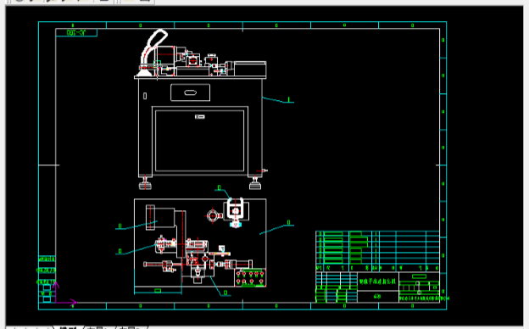
现场终端画面设计
一、画面功能说明
1. 创建一个独立的页面 MES_Process.aspx 用于显示在车间电脑上，界面要求直观简洁，字体大些，便于使用
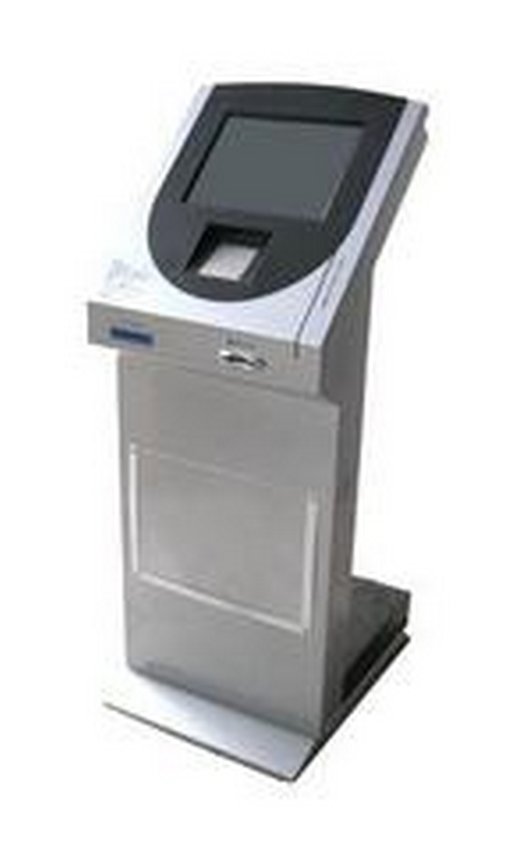
2. 界面显示和功能如下；机台号、操作者 通过扫描工牌获取，界时可在机器上调试，现在手工输入
3. 主要是替代目前的零件工序工时流程卡，见附件样张

 | 机台号 |  |  |  |  | 查询

 | 项目号 | 图号 | 额定工时 | 开始 | 结束 | 实际工时
 | HS-00612 | SR12H002001 | 2h | 开始 | - | -
 | HS-00912 | SR12H005001 | 2h | 16:30 | 结束 | -
 | HS-00412 | SR12H003001 | 2h | - | - | -
 | HS-00612 | SR12H006001 | 1h | 16:30 | 17:30 | 1h
 | HS-00612 | SR12H006001 | 1h | 12:30 | 13:30 | 1h
 | HS-00612 | SR12H006001 | 1h | 10:30 | 11:30 | 1h
 | HS-00612 | SR12H006001 | 1h | 9:30 | 10:00 | 0.5h
 | 当前操作者 | 朱华林

 | 1.输入机台号按 查询 按钮，查询当前机台对应的所有任务，按图号排序，已完成的任务时间倒排
 | 2.单击开始按钮，确认任务开始，并显示开始时间
 | 3.单击结束按钮，确认任务结束，并显示结束时间
 | 4.优先级低：单击图号时，可显示图纸信息（格式为.DWG 或 PDF)
 | 图纸链接地址可在BOM维护程序中增加一个字段叫 图纸路径 dwg_path 字段

 | 显示图纸

零件工序工时流程卡-样张
